NNT y PtSLEv
Gráfico "Los 3 tiempos biográficos": Prolongación del tiempo medio de Supervivencia Libre de Evento (PtSLEv)
Cálculo por incidencias acumuladas de RR, RAR, NNT, potencia estadística y valor de p |  |  |  |  |  |  | IC | 95% |  |  | Los 3 destinos del NNT |  | Tendrán el Ev, incluso tomando Mto Intervención | Permanecenn sin Ev gracias a Mto Intervención | Permanen sin Ev sin tomar Mto Intervención
Abreviaturas: IC: intervalo de confianza; RA: Riesgo Absoluto; RR: Riesgo Relativo; RAR: Reducción Absoluta del Riesgo; NNT: Número Necesario a Tratar para evitar un evento; tSLEv: tiempo medio de Supervivencia Libre de Evento; PtSLEv: Prolongación del tiempo medio de Supervivencia Libre de Evento. |  |  |  |  |  |  |  |  |  |  | NNT | 185 | 0.38 | 1.00 | 183.28
 |  |  |  |  |  | tiempo | 2.00 | meses
 |  |  | Enferman | No enferman |  |  |  |  |  |  | Los 3 tiempos biográficos | meses |  |  | días
 |  |  | Con eventos | Sin eventos | Total |  | personas-año | días |  |  | Resto de t sin éxito | 0.007 | 0.4% |  | 0.2
 |  | Vac Virus Inact WIV04 ó HB02 | 26 | 12,700 | 12,726 |  | 2,140.2 | 61.4 |  |  | PtSLEv por la intervención | 0.005 | 0.3% |  | 0.2
 |  | Vac control Sol Al[OH]3 | 95 | 12,642 | 12,737 |  | 2,125.6 | 61.0 |  |  | tSLEv sin la intervención | 1.99 | 99.4% |  | 60.5
 |  | Total | 121 | 25,342 | 25,463 |  | 4,265.8 | 61.2 |  |  |  | 2.00 |  |  | 61

 |  | Nº event Interv (%) | Nº event Control (%) | RR (IC 95%) | RAR (IC 95%) | NNT (IC 95%) | Potencia de contraste |  | % Interv (Fact Box) | % Control (Fact Box) | tSLEv sin la intervención | PtSLEv por la intervención | Resto de t sin éxito | Total de t de seguimiento
 |  | 26/12726 (0,2%) | 95/12737 (0,75%) | 0,27 (0,18-0,42) | 0,54% (0,36% a 0,71%) | 185 (141 a 275) | 100% |  | 0.20 | 0.75 | 1.99 | 0.01 | 0.01 | 2.00 | meses

20210526-ECA 77d, +18, Vac 2d[Inact WIV04 ó HB02 vs AlOH3] -CoVi. Kaabi
Al Kaabi N, Zhang Y, Xia S, et al. Effect of 2 Inactivated SARS-CoV-2 Vaccines on Symptomatic COVID-19 Infection in Adults: A Randomized Clinical Trial. JAMA. Published online May 26, 2021. doi:10.1001/jama.2021.8565

Tabla nnt-1: Personas sin Covid-19, de la comunidad con ≥ 18 años, que reciben 2 dosis estandar de la vacuna de virus inactivados WIV04 ó la vacuna de virus inactivados HB02 o la vacuna control con solución de hidróxido de aluminio. Se muestran los eventos que suceden en los 61 días posteriores al día 14 tras la 2ª dosis, entre los participantes que fueron RT-PCR negativos el día 14 tras la 2ª dosis. |  |  |  |  |  |  |  |  | Hoja información al usuario que no se maneja con los IC |  | tiempo medio de Supervivencia Libre de Evento (tSLEv) sin la intervención | Prolongación del tiempo medio de Supervivencia Libre de Evento (PtSLEv) por la intervención | Resto de tiempo sin éxito durante todo el tiempo de seguimiento | Total del tiempo medio de seguimiento
Media de seguimiento: 61,2 días (que comienzan a contarse desde el día 14 después de recibir la 2ª dosis) | 2 dosis Vac Virus Inact WIV04, n= 12.743 | 2 dosis Vac Virus Inact HB02, n= 12.726 | 2 dosis Vac control Sol Al[OH]3, n= 12.737 | Cálculos por incidencias acumuladas |  |  |  |  | Nº de personas con evento por cada 100 tratadas con
 | nº Eventos crudos (%) | nº Eventos crudos (%) | nº Eventos crudos (%) | RR (IC 95%) | RAR (IC 95%) | NNT (IC 95%) | Potencia |  | Vac de virus inactivados que indica la línea | Vac Control, Sol de Al(OH)3

Caso RT-PCR positivo, tras síntomas Leves o Moderados o Severos (*) | 26/12743 (0,2%) |  | 95/12737 (0,75%) | 0,27 (0,19-0,39) | 0,54% (0,36% a 0,71%) | 185 (141 a 274) | 100% |  | 0.2 | 0.7 | 1.99 | 0.005 | 0.007 | 2.00 | meses
 |  | 21/12726 (0,17%) | 95/12737 (0,75%) | 0,22 (0,15-0,32) | 0,58% (0,41% a 0,74%) | 172 (135 a 246) | 100% |  | 0.2 | 0.7 | 1.99 | 0.006 | 0.007 | 2.00 | meses

Caso RT-PCR positivo, tras síntomas Severos (**) | 0/12743 (0%) |  | 2/12737 (0,02%) | -------- | 0,02% (-0,03% a 0,05%) | 6369 (2087 a -3871) | 29,28% |  | 0.01 | 0.01
 |  | 0/12726 (0%) | 2/12737 (0,02%) | -------- | 0,02% (-0,03% a 0,05%) | 6369 (2085 a -3871) | 29,24% |  | 0.01 | 0.01

Asintomáticos RT-PCR positivo encontrados en un análisis post-hoc | 16/12727 (0,13%) |  | 21/12722 (0,17%) | 0,76 (0,4-1,46) | 0,04% (-0,06% a 0,14%) | 2541 (733 a -1658) | 12,79% |  | 0.1 | 0.1
 |  | 10/12713 (0,08%) | 21/12722 (0,17%) | 0,48 (0,22-1,01) | 0,09% (-0,01% a 0,17%) | 1157 (576 a -12714) | 50,6% |  | 0.1 | 0.1

(*) Se consideró un caso de COVID-19 Leve, Moderado o Severo: Si da RT-PCR positivo de una muestra respiratoria (torunda nasal, de garganta, de esputo, de saliva) de otra parte, tras cumplir: a) al menos 2 de los siguientes síntomas que duren al menos 2 días: fiebre (temperatura axilar ≥37,5º C), escalofríos, dolor de garganta, congestión nasal, mialgia, fatiga, dolor de cabeza, náuseas o vómitos o diarrea; o b) al menos 1 signo o síntoma respiratorio (que incluya tos, dificultad para respirar), nuevo trastorno olfativo o del gusto, o evidencia radiográfica de neumonía similar a COVID-19.
(**) Caso confirmado de COVID-19 leve: Si es confirmado tras cumplir con síntomas clínicos son leves y no hay signos de neumonía en las imágenes. Caso moderado confirmados de COVID-19: Si es confirmado tras presentar fiebre y síntomas respiratorios con hallazgos radiológicos de neumonía. Caso grave (severo) confirmado de COVID-19: Si es confirmado tras cumplir cualquiera de los siguientes criterios: a) Dificultad respiratoria (pero ≥ 30 respiraciones/ min); b) Saturación de oxígeno en reposo ≤93%; c) Presión arterial parcial de oxígeno (PaO2)/ fracción de oxígeno inspirado (FiO2) ≤300 mmHg (1 mmHg = 0,133 kPa); o d) Los síntomas clínicos empeoran progresivamente y las imágenes de tórax muestran > 50% de progresión obvia de la lesión en 24-48 horas. Caso crítico confirmado de COVID-19: Si es confirmado tras cumplir cualquiera de los siguientes criterios: a) - Insuficiencia respiratoria y que requiere ventilación mecánica; b) Choque; c) Con otras fallas orgánicas que requieran cuidados en UCI; o d) Muerte.

Tabla nnt-2: EFECTOS ADVERSOS (EA) registrados de los participantes que que recibieron al menos una dosis de vacuna. |  |  |  |  |  |  |  |  | Hoja información al usuario que no se maneja con los IC
Media de seguimiento: 28 días tras recibir cualquier dosis de vacuna. | al menos 1 dosis Vac Virus Inact WIV04, n= 13.464 | al menos 1 dosis Vac Virus Inact HB02, n= 13.471 | al menos 1 dosis Vac control Sol Al[OH]3, n= 13.453 | Cálculos por incidencias acumuladas |  |  |  |  | Nº de personas con evento por cada 100 tratadas con
 | nº Eventos crudos (%) | nº Eventos crudos (%) | nº Eventos crudos (%) | RR (IC 95%) | RAR (IC 95%) | NNT (IC 95%) | Potencia |  | Vac de virus inactivados que indica la línea | Vac Control, Sol de Al(OH)3

EA dentro de los 28 días posteriores a cualquier dosis de vacuna
Total de EA grados 1, 2 ó 3 (#) | 6505/13464 (48,31%) |  | 6793/13453 (50,49%) | 0,96 (0,93-0,98) | 2,18% (0,99% a 3,37%) | 46 (30 a 101) | 95% |  | 48 | 50
 |  | 6207/13471 (46,08%) | 6793/13453 (50,49%) | 0,91 (0,89-0,94) | 4,42% (3,23% a 5,61%) | 23 (18 a 31) | 100% |  | 46 | 50
Total de EA grado 3 (#) | 107/13464 (0,79%) |  | 106/13453 (0,79%) | 1,01 (0,77-1,32) | -0,01% (-0,22% a 0,21%) | -14742 (484 a -454) | 2.9% |  | 0.8 | 0.8
 |  | 96/13471 (0,71%) | 106/13453 (0,79%) | 0,9 (0,69-1,19) | 0,08% (-0,13% a 0,28%) | 1328 (354 a -751) | 11% |  | 0.8 | 0.8

EA serious (= graves) (# #) | 64/13464 (0,48%) |  | 78/13453 (0,58%) | 0,82 (0,59-1,14) | 0,1% (-0,07% a 0,28%) | 957 (359 a -1392) | 22% |  | 0.5 | 0.5
 |  | 59/13471 (0,44%) | 78/13453 (0,58%) | 0,76 (0,54-1,06) | 0,14% (-0,03% a 0,31%) | 705 (320 a -3143) | 37% |  | 0.5 | 0.5
EA dentro de los 28 días posteriores a cualquier dosis de vacuna posiblemente relacionados con las vacunas
Total de EA posiblemente relacionados con las vacunas | 0/13464 (0%) |  | 0/13453 (0%) | -------- | 0% (-0,03% a 0,03%) | -------- | -------- |  | 0 | 0
 |  | 2/13471 (0,01%) | 0/13453 (0%) | -------- | -0,01% (-0,05% a 0,02%) | -6736 (4094 a -2205) | 29% |  | 0.01 | 0.0
(#) Grado 3: Grave o médicamente significativo, pero no inmediatamente amenazante de la vida; hospitalización o prolongación de la hospitalización indicada; limitación o incapacitación para las actividades de la vida diaria (AVD) de autocuidado (bañarse, vestirse y desvestirse, alimentarse, usar el baño, tomar medicamentos y no postrarse en cama. Grado 4: Consecuencias amenazantes de la vida; intervención urgente indicada. Grado 5: Muerte relacionada con algún efecto adverso.
(# #) La FDA define un evento adverso grave (serious adverse event, SAE) cuando el resultado del paciente es uno de los siguientes: 1) Muerte; 2) Amenaza de la vida; 3) Hospitalización (inicial o prolongada); 4) Discapacidad o cambios significativos, persistentes o permanentes, deterioro, daño o interrupción en la función o en la estructura del cuerpo del paciente, actividades físicas o calidad de vida; 5) Anomalía congénita; o 6) Requiere intervención para prevenir un empeoramiento o daño permanentes.

Gráf1 WIV04 LevModSev
Gráfico g-1 [WIV04 vs Contr]: Cruce de PtSLEv x Rg 1 en Casos [Lev-Mod-Sev] de Covid-19 durante los 61 días desde el día 14 tras las 2ª dosis.
Los 3 destinos del NNT | 185 | 1.0 | 1 | 183 |  |  |  |  |  |  |  | 20210526-ECA 77d, +18, Vac 2d[Inact WIV04 ó HB02 vs AlOH3] -CoVi. Kaabi
 |  |  |  |  |  |  |  |  |  |  |  | Al Kaabi N, Zhang Y, Xia S, et al. Effect of 2 Inactivated SARS-CoV-2 Vaccines on Symptomatic COVID-19 Infection in Adults: A Randomized Clinical Trial. JAMA. Published online May 26, 2021. doi:10.1001/jama.2021.8565
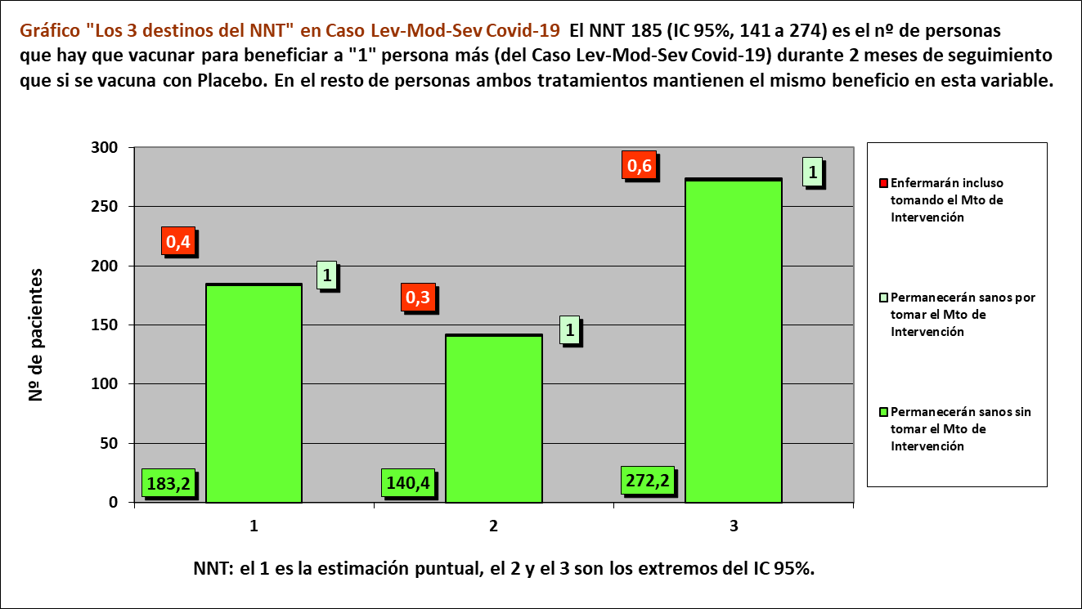
Los 3 tiempos biográficos | meses | meses de los 185 del grupo Interv | meses de los 185 del grupo Contr
Resto de t sin éxito | 0.01 | 1.4 | 2.4
PtSLEv por la intervención | 0.01 | 369
tSLEv sin la intervención | 1.99 |  | 368
 | 2.00 | 370 | 370

 |  | 368 | 366 |  | NOTA:
Distribuir cuadros verdes tras todos los supervivientes al evento |  | 0.6 | 1.6 |  | puede representarse llegando los 185 pacientes, a los 2 meses

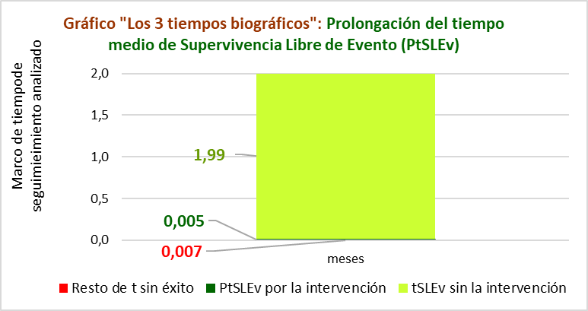
Caso RT-PCR+ tras síntomas Leves o Moderados o Severos |  |  |  |  |  | Vacuna |  | Control
2 dosis Vac Virus Inact WIV04, n= 12.743 |  |  |  |  |  | Meses |  | Meses
2 dosis Vac control Sol Al[OH]3, n= 12.737 |  |  |  |  |  | 1 | 2 | 1 | 2
 |  |  |  | Personas | 185 |  |  |  |  | 185 | Personas
 |  |  |  |  | 184 |  |  |  |  | 184
Estimación puntual de las incidencias acumuladas |  |  |  |  | 183 |  |  |  |  | 183
RA interv | RA contr | RAR | NNT |  | 182 |  |  |  |  | 182
0.20% | 0.75% | 1% | 184.6 |  | 181 |  |  |  |  | 181
destinos NNT | 0.38 | 1.0 | 183.18 |  | 180 |  |  |  |  | 180
 |  |  |  |  | 179 |  |  |  |  | 179
 |  |  |  |  | 178 |  |  |  |  | 178
 |  |  |  |  | 177 |  |  |  |  | 177
 |  |  |  |  | 176 |  |  |  |  | 176
 |  |  |  |  | 175 |  |  |  |  | 175
 |  |  |  |  | 174 |  |  |  |  | 174
 |  |  |  |  | 173 |  |  |  |  | 173
 |  |  |  |  | 172 |  |  |  |  | 172
 |  |  |  |  | 171 |  |  |  |  | 171
 |  |  |  |  | 170 |  |  |  |  | 170
 |  |  |  |  | 169 |  |  |  |  | 169
 |  |  |  |  | 168 |  |  |  |  | 168
 |  |  |  |  | 167 |  |  |  |  | 167
 |  |  |  |  | 166 |  |  |  |  | 166
 |  |  |  |  | 165 |  |  |  |  | 165
 |  |  |  |  | 164 |  |  |  |  | 164
 |  |  |  |  | 163 |  |  |  |  | 163
 |  |  |  |  | 162 |  |  |  |  | 162
 |  |  |  |  | 161 |  |  |  |  | 161
 |  |  |  |  | 160 |  |  |  |  | 160
 |  |  |  |  | 159 |  |  |  |  | 159
 |  |  |  |  | 158 |  |  |  |  | 158
 |  |  |  |  | 157 |  |  |  |  | 157
 |  |  |  |  | 156 |  |  |  |  | 156
 |  |  |  |  | 155 |  |  |  |  | 155
 |  |  |  |  | 154 |  |  |  |  | 154
 |  |  |  |  | 153 |  |  |  |  | 153
 |  |  |  |  | 152 |  |  |  |  | 152
 |  |  |  |  | 151 |  |  |  |  | 151
 |  |  |  |  | 150 |  |  |  |  | 150
 |  |  |  |  | 149 |  |  |  |  | 149
 |  |  |  |  | 148 |  |  |  |  | 148
 |  |  |  |  | 147 |  |  |  |  | 147
 |  |  |  |  | 146 |  |  |  |  | 146
 |  |  |  |  | 145 |  |  |  |  | 145
 |  |  |  |  | 144 |  |  |  |  | 144
 |  |  |  |  | 143 |  |  |  |  | 143
 |  |  |  |  | 142 |  |  |  |  | 142
 |  |  |  |  | 141 |  |  |  |  | 141
 |  |  |  |  | 140 |  |  |  |  | 140
 |  |  |  |  | 139 |  |  |  |  | 139
 |  |  |  |  | 138 |  |  |  |  | 138
 |  |  |  |  | 137 |  |  |  |  | 137
 |  |  |  |  | 136 |  |  |  |  | 136
 |  |  |  |  | 135 |  |  |  |  | 135
 |  |  |  |  | 134 |  |  |  |  | 134
 |  |  |  |  | 133 |  |  |  |  | 133
 |  |  |  |  | 132 |  |  |  |  | 132
 |  |  |  |  | 131 |  |  |  |  | 131
 |  |  |  |  | 130 |  |  |  |  | 130
 |  |  |  |  | 129 |  |  |  |  | 129
 |  |  |  |  | 128 |  |  |  |  | 128
 |  |  |  |  | 127 |  |  |  |  | 127
 |  |  |  |  | 126 |  |  |  |  | 126
 |  |  |  |  | 125 |  |  |  |  | 125
 |  |  |  |  | 124 |  |  |  |  | 124
 |  |  |  |  | 123 |  |  |  |  | 123
 |  |  |  |  | 122 |  |  |  |  | 122
 |  |  |  |  | 121 |  |  |  |  | 121
 |  |  |  |  | 120 |  |  |  |  | 120
 |  |  |  |  | 119 |  |  |  |  | 119
 |  |  |  |  | 118 |  |  |  |  | 118
 |  |  |  |  | 117 |  |  |  |  | 117
 |  |  |  |  | 116 |  |  |  |  | 116
 |  |  |  |  | 115 |  |  |  |  | 115
 |  |  |  |  | 114 |  |  |  |  | 114
 |  |  |  |  | 113 |  |  |  |  | 113
 |  |  |  |  | 112 |  |  |  |  | 112
 |  |  |  |  | 111 |  |  |  |  | 111
 |  |  |  |  | 110 |  |  |  |  | 110
 |  |  |  |  | 109 |  |  |  |  | 109
 |  |  |  |  | 108 |  |  |  |  | 108
 |  |  |  |  | 107 |  |  |  |  | 107
 |  |  |  |  | 106 |  |  |  |  | 106
 |  |  |  |  | 105 |  |  |  |  | 105
 |  |  |  |  | 104 |  |  |  |  | 104
 |  |  |  |  | 103 |  |  |  |  | 103
 |  |  |  |  | 102 |  |  |  |  | 102
 |  |  |  |  | 101 |  |  |  |  | 101
 |  |  |  |  | 100 |  |  |  |  | 100
 |  |  |  |  | 99 |  |  |  |  | 99
 |  |  |  |  | 98 |  |  |  |  | 98
 |  |  |  |  | 97 |  |  |  |  | 97
 |  |  |  |  | 96 |  |  |  |  | 96
 |  |  |  |  | 95 |  |  |  |  | 95
 |  |  |  |  | 94 |  |  |  |  | 94
 |  |  |  |  | 93 |  |  |  |  | 93
 |  |  |  |  | 92 |  |  |  |  | 92
 |  |  |  |  | 91 |  |  |  |  | 91
 |  |  |  |  | 90 |  |  |  |  | 90
 |  |  |  |  | 89 |  |  |  |  | 89
 |  |  |  |  | 88 |  |  |  |  | 88
 |  |  |  |  | 87 |  |  |  |  | 87
 |  |  |  |  | 86 |  |  |  |  | 86
 |  |  |  |  | 85 |  |  |  |  | 85
 |  |  |  |  | 84 |  |  |  |  | 84
 |  |  |  |  | 83 |  |  |  |  | 83
 |  |  |  |  | 82 |  |  |  |  | 82
 |  |  |  |  | 81 |  |  |  |  | 81
 |  |  |  |  | 80 |  |  |  |  | 80
 |  |  |  |  | 79 |  |  |  |  | 79
 |  |  |  |  | 78 |  |  |  |  | 78
 |  |  |  |  | 77 |  |  |  |  | 77
 |  |  |  |  | 76 |  |  |  |  | 76
 |  |  |  |  | 75 |  |  |  |  | 75
 |  |  |  |  | 74 |  |  |  |  | 74
 |  |  |  |  | 73 |  |  |  |  | 73
 |  |  |  |  | 72 |  |  |  |  | 72
 |  |  |  |  | 71 |  |  |  |  | 71
 |  |  |  |  | 70 |  |  |  |  | 70
 |  |  |  |  | 69 |  |  |  |  | 69
 |  |  |  |  | 68 |  |  |  |  | 68
 |  |  |  |  | 67 |  |  |  |  | 67
 |  |  |  |  | 66 |  |  |  |  | 66
 |  |  |  |  | 65 |  |  |  |  | 65
 |  |  |  |  | 64 |  |  |  |  | 64
 |  |  |  |  | 63 |  |  |  |  | 63
 |  |  |  |  | 62 |  |  |  |  | 62
 |  |  |  |  | 61 |  |  |  |  | 61
 |  |  |  |  | 60 |  |  |  |  | 60
 |  |  |  |  | 59 |  |  |  |  | 59
 |  |  |  |  | 58 |  |  |  |  | 58
 |  |  |  |  | 57 |  |  |  |  | 57
 |  |  |  |  | 56 |  |  |  |  | 56
 |  |  |  |  | 55 |  |  |  |  | 55
 |  |  |  |  | 54 |  |  |  |  | 54
 |  |  |  |  | 53 |  |  |  |  | 53
 |  |  |  |  | 52 |  |  |  |  | 52
 |  |  |  |  | 51 |  |  |  |  | 51
 |  |  |  |  | 50 |  |  |  |  | 50
 |  |  |  |  | 49 |  |  |  |  | 49
 |  |  |  |  | 48 |  |  |  |  | 48
 |  |  |  |  | 47 |  |  |  |  | 47
 |  |  |  |  | 46 |  |  |  |  | 46
 |  |  |  |  | 45 |  |  |  |  | 45
 |  |  |  |  | 44 |  |  |  |  | 44
 |  |  |  |  | 43 |  |  |  |  | 43
 |  |  |  |  | 42 |  |  |  |  | 42
 |  |  |  |  | 41 |  |  |  |  | 41
 |  |  |  |  | 40 |  |  |  |  | 40
 |  |  |  |  | 39 |  |  |  |  | 39
 |  |  |  |  | 38 |  |  |  |  | 38
 |  |  |  |  | 37 |  |  |  |  | 37
 |  |  |  |  | 36 |  |  |  |  | 36
 |  |  |  |  | 35 |  |  |  |  | 35
 |  |  |  |  | 34 |  |  |  |  | 34
 |  |  |  |  | 33 |  |  |  |  | 33
 |  |  |  |  | 32 |  |  |  |  | 32
 |  |  |  |  | 31 |  |  |  |  | 31
 |  |  |  |  | 30 |  |  |  |  | 30
 |  |  |  |  | 29 |  |  |  |  | 29
 |  |  |  |  | 28 |  |  |  |  | 28
 |  |  |  |  | 27 |  |  |  |  | 27
 |  |  |  |  | 26 |  |  |  |  | 26
 |  |  |  |  | 25 |  |  |  |  | 25
 |  |  |  |  | 24 |  |  |  |  | 24
 |  |  |  |  | 23 |  |  |  |  | 23
 |  |  |  |  | 22 |  |  |  |  | 22
 |  |  |  |  | 21 |  |  |  |  | 21
 |  |  |  |  | 20 |  |  |  |  | 20
 |  |  |  |  | 19 |  |  |  |  | 19
 |  |  |  |  | 18 |  |  |  |  | 18
 |  |  |  |  | 17 |  |  |  |  | 17
 |  |  |  |  | 16 |  |  |  |  | 16
 |  |  |  |  | 15 |  |  |  |  | 15
 |  |  |  |  | 14 |  |  |  |  | 14
 |  |  |  |  | 13 |  |  |  |  | 13
 |  |  |  |  | 12 |  |  |  |  | 12
 |  |  |  |  | 11 |  |  |  |  | 11
 |  |  |  |  | 10 |  |  |  |  | 10
 |  |  |  |  | 9 |  |  |  |  | 9
 |  |  |  |  | 8 |  |  |  |  | 8
 |  |  |  |  | 7 |  |  |  |  | 7
 |  |  |  |  | 6 |  |  |  |  | 6
 |  |  |  |  | 5 |  |  |  |  | 5
 |  |  |  |  | 4 |  |  |  |  | 4
 |  |  |  |  | 3 |  |  |  |  | 3
 |  |  |  |  | 2 |  |  |  |  | 2
 |  |  |  |  | 1 |  |  |  |  | 1
 |  |  |  |  |  | 1 | 2 | 1 | 2
 |  |  |  |  |  | Meses |  | Meses
 |  |  |  |  |  | Vacuna |  | Control

Gráf2 HB02 LevModSev
Gráfico g-2 [HB02 vs Contr]: Cruce de PtSLEv x Rg 1 en Casos [Lev-Mod-Sev] de Covid-19 durante los 61 días desde el día 14 tras las 2ª dosis.
Los 3 destinos del NNT | 172 | 1.0 | 1 | 170 |  |  |  |  |  |  |  | 20210526-ECA 77d, +18, Vac 2d[Inact WIV04 ó HB02 vs AlOH3] -CoVi. Kaabi
 |  |  |  |  |  |  |  |  |  |  |  | Al Kaabi N, Zhang Y, Xia S, et al. Effect of 2 Inactivated SARS-CoV-2 Vaccines on Symptomatic COVID-19 Infection in Adults: A Randomized Clinical Trial. JAMA. Published online May 26, 2021. doi:10.1001/jama.2021.8565
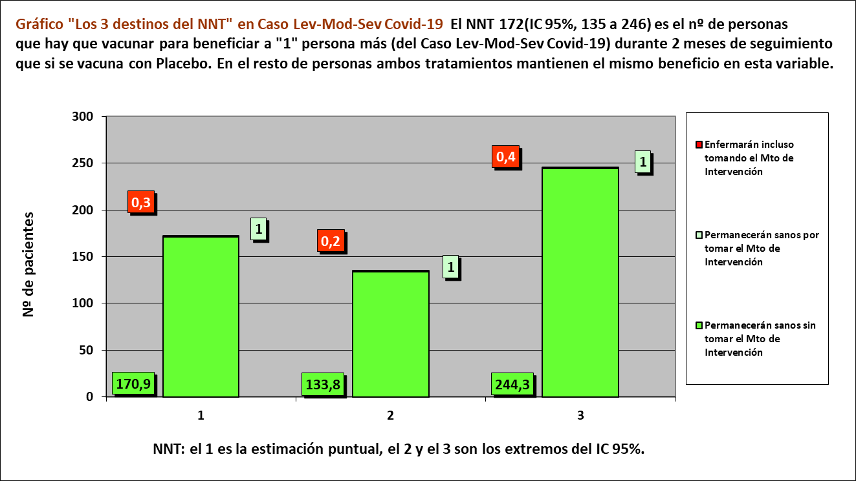
Los 3 tiempos biográficos | meses | meses de los 172 del grupo Interv | meses de los 172 del grupo Contr
Resto de t sin éxito | 0.01 | 1.3 | 2.3
PtSLEv por la intervención | 0.01 | 343
tSLEv sin la intervención | 1.99 |  | 342
 | 2.00 | 344 | 344

 |  | 342 | 340 |  | NOTA:
Distribuir cuadros verdes tras todos los supervivientes al evento |  | 0.7 | 1.7 |  | puede representarse llegando los 172 pacientes, a los 2 meses

Caso RT-PCR+ tras síntomas Leves o Moderados o Severos |  |  |  |  |  | Vacuna |  | Control
2 dosis Vac Virus Inact HB02, n= 12.726 |  |  |  |  |  | Meses |  | Meses
2 dosis Vac control Sol Al[OH]3, n= 12.737 |  |  |  |  |  | 1 | 2 | 1 | 2

 |  |  |  | Personas | 172 |  |  |  |  | 172 | Personas
 |  |  |  |  | 171 |  |  |  |  | 171
Estimación puntual de las incidencias acumuladas |  |  |  |  | 170 |  |  |  |  | 170
RA interv | RA contr | RAR | NNT |  | 169 |  |  |  |  | 169
0.17% | 0.75% | 1% | 172.2 |  | 168 |  |  |  |  | 168
destinos NNT | 0.28 | 1.0 | 170.88 |  | 167 |  |  |  |  | 167
 |  |  |  |  | 166 |  |  |  |  | 166
 |  |  |  |  | 165 |  |  |  |  | 165
 |  |  |  |  | 164 |  |  |  |  | 164
 |  |  |  |  | 163 |  |  |  |  | 163
 |  |  |  |  | 162 |  |  |  |  | 162
 |  |  |  |  | 161 |  |  |  |  | 161
 |  |  |  |  | 160 |  |  |  |  | 160
 |  |  |  |  | 159 |  |  |  |  | 159
 |  |  |  |  | 158 |  |  |  |  | 158
 |  |  |  |  | 157 |  |  |  |  | 157
 |  |  |  |  | 156 |  |  |  |  | 156
 |  |  |  |  | 155 |  |  |  |  | 155
 |  |  |  |  | 154 |  |  |  |  | 154
 |  |  |  |  | 153 |  |  |  |  | 153
 |  |  |  |  | 152 |  |  |  |  | 152
 |  |  |  |  | 151 |  |  |  |  | 151
 |  |  |  |  | 150 |  |  |  |  | 150
 |  |  |  |  | 149 |  |  |  |  | 149
 |  |  |  |  | 148 |  |  |  |  | 148
 |  |  |  |  | 147 |  |  |  |  | 147
 |  |  |  |  | 146 |  |  |  |  | 146
 |  |  |  |  | 145 |  |  |  |  | 145
 |  |  |  |  | 144 |  |  |  |  | 144
 |  |  |  |  | 143 |  |  |  |  | 143
 |  |  |  |  | 142 |  |  |  |  | 142
 |  |  |  |  | 141 |  |  |  |  | 141
 |  |  |  |  | 140 |  |  |  |  | 140
 |  |  |  |  | 139 |  |  |  |  | 139
 |  |  |  |  | 138 |  |  |  |  | 138
 |  |  |  |  | 137 |  |  |  |  | 137
 |  |  |  |  | 136 |  |  |  |  | 136
 |  |  |  |  | 135 |  |  |  |  | 135
 |  |  |  |  | 134 |  |  |  |  | 134
 |  |  |  |  | 133 |  |  |  |  | 133
 |  |  |  |  | 132 |  |  |  |  | 132
 |  |  |  |  | 131 |  |  |  |  | 131
 |  |  |  |  | 130 |  |  |  |  | 130
 |  |  |  |  | 129 |  |  |  |  | 129
 |  |  |  |  | 128 |  |  |  |  | 128
 |  |  |  |  | 127 |  |  |  |  | 127
 |  |  |  |  | 126 |  |  |  |  | 126
 |  |  |  |  | 125 |  |  |  |  | 125
 |  |  |  |  | 124 |  |  |  |  | 124
 |  |  |  |  | 123 |  |  |  |  | 123
 |  |  |  |  | 122 |  |  |  |  | 122
 |  |  |  |  | 121 |  |  |  |  | 121
 |  |  |  |  | 120 |  |  |  |  | 120
 |  |  |  |  | 119 |  |  |  |  | 119
 |  |  |  |  | 118 |  |  |  |  | 118
 |  |  |  |  | 117 |  |  |  |  | 117
 |  |  |  |  | 116 |  |  |  |  | 116
 |  |  |  |  | 115 |  |  |  |  | 115
 |  |  |  |  | 114 |  |  |  |  | 114
 |  |  |  |  | 113 |  |  |  |  | 113
 |  |  |  |  | 112 |  |  |  |  | 112
 |  |  |  |  | 111 |  |  |  |  | 111
 |  |  |  |  | 110 |  |  |  |  | 110
 |  |  |  |  | 109 |  |  |  |  | 109
 |  |  |  |  | 108 |  |  |  |  | 108
 |  |  |  |  | 107 |  |  |  |  | 107
 |  |  |  |  | 106 |  |  |  |  | 106
 |  |  |  |  | 105 |  |  |  |  | 105
 |  |  |  |  | 104 |  |  |  |  | 104
 |  |  |  |  | 103 |  |  |  |  | 103
 |  |  |  |  | 102 |  |  |  |  | 102
 |  |  |  |  | 101 |  |  |  |  | 101
 |  |  |  |  | 100 |  |  |  |  | 100
 |  |  |  |  | 99 |  |  |  |  | 99
 |  |  |  |  | 98 |  |  |  |  | 98
 |  |  |  |  | 97 |  |  |  |  | 97
 |  |  |  |  | 96 |  |  |  |  | 96
 |  |  |  |  | 95 |  |  |  |  | 95
 |  |  |  |  | 94 |  |  |  |  | 94
 |  |  |  |  | 93 |  |  |  |  | 93
 |  |  |  |  | 92 |  |  |  |  | 92
 |  |  |  |  | 91 |  |  |  |  | 91
 |  |  |  |  | 90 |  |  |  |  | 90
 |  |  |  |  | 89 |  |  |  |  | 89
 |  |  |  |  | 88 |  |  |  |  | 88
 |  |  |  |  | 87 |  |  |  |  | 87
 |  |  |  |  | 86 |  |  |  |  | 86
 |  |  |  |  | 85 |  |  |  |  | 85
 |  |  |  |  | 84 |  |  |  |  | 84
 |  |  |  |  | 83 |  |  |  |  | 83
 |  |  |  |  | 82 |  |  |  |  | 82
 |  |  |  |  | 81 |  |  |  |  | 81
 |  |  |  |  | 80 |  |  |  |  | 80
 |  |  |  |  | 79 |  |  |  |  | 79
 |  |  |  |  | 78 |  |  |  |  | 78
 |  |  |  |  | 77 |  |  |  |  | 77
 |  |  |  |  | 76 |  |  |  |  | 76
 |  |  |  |  | 75 |  |  |  |  | 75
 |  |  |  |  | 74 |  |  |  |  | 74
 |  |  |  |  | 73 |  |  |  |  | 73
 |  |  |  |  | 72 |  |  |  |  | 72
 |  |  |  |  | 71 |  |  |  |  | 71
 |  |  |  |  | 70 |  |  |  |  | 70
 |  |  |  |  | 69 |  |  |  |  | 69
 |  |  |  |  | 68 |  |  |  |  | 68
 |  |  |  |  | 67 |  |  |  |  | 67
 |  |  |  |  | 66 |  |  |  |  | 66
 |  |  |  |  | 65 |  |  |  |  | 65
 |  |  |  |  | 64 |  |  |  |  | 64
 |  |  |  |  | 63 |  |  |  |  | 63
 |  |  |  |  | 62 |  |  |  |  | 62
 |  |  |  |  | 61 |  |  |  |  | 61
 |  |  |  |  | 60 |  |  |  |  | 60
 |  |  |  |  | 59 |  |  |  |  | 59
 |  |  |  |  | 58 |  |  |  |  | 58
 |  |  |  |  | 57 |  |  |  |  | 57
 |  |  |  |  | 56 |  |  |  |  | 56
 |  |  |  |  | 55 |  |  |  |  | 55
 |  |  |  |  | 54 |  |  |  |  | 54
 |  |  |  |  | 53 |  |  |  |  | 53
 |  |  |  |  | 52 |  |  |  |  | 52
 |  |  |  |  | 51 |  |  |  |  | 51
 |  |  |  |  | 50 |  |  |  |  | 50
 |  |  |  |  | 49 |  |  |  |  | 49
 |  |  |  |  | 48 |  |  |  |  | 48
 |  |  |  |  | 47 |  |  |  |  | 47
 |  |  |  |  | 46 |  |  |  |  | 46
 |  |  |  |  | 45 |  |  |  |  | 45
 |  |  |  |  | 44 |  |  |  |  | 44
 |  |  |  |  | 43 |  |  |  |  | 43
 |  |  |  |  | 42 |  |  |  |  | 42
 |  |  |  |  | 41 |  |  |  |  | 41
 |  |  |  |  | 40 |  |  |  |  | 40
 |  |  |  |  | 39 |  |  |  |  | 39
 |  |  |  |  | 38 |  |  |  |  | 38
 |  |  |  |  | 37 |  |  |  |  | 37
 |  |  |  |  | 36 |  |  |  |  | 36
 |  |  |  |  | 35 |  |  |  |  | 35
 |  |  |  |  | 34 |  |  |  |  | 34
 |  |  |  |  | 33 |  |  |  |  | 33
 |  |  |  |  | 32 |  |  |  |  | 32
 |  |  |  |  | 31 |  |  |  |  | 31
 |  |  |  |  | 30 |  |  |  |  | 30
 |  |  |  |  | 29 |  |  |  |  | 29
 |  |  |  |  | 28 |  |  |  |  | 28
 |  |  |  |  | 27 |  |  |  |  | 27
 |  |  |  |  | 26 |  |  |  |  | 26
 |  |  |  |  | 25 |  |  |  |  | 25
 |  |  |  |  | 24 |  |  |  |  | 24
 |  |  |  |  | 23 |  |  |  |  | 23
 |  |  |  |  | 22 |  |  |  |  | 22
 |  |  |  |  | 21 |  |  |  |  | 21
 |  |  |  |  | 20 |  |  |  |  | 20
 |  |  |  |  | 19 |  |  |  |  | 19
 |  |  |  |  | 18 |  |  |  |  | 18
 |  |  |  |  | 17 |  |  |  |  | 17
 |  |  |  |  | 16 |  |  |  |  | 16
 |  |  |  |  | 15 |  |  |  |  | 15
 |  |  |  |  | 14 |  |  |  |  | 14
 |  |  |  |  | 13 |  |  |  |  | 13
 |  |  |  |  | 12 |  |  |  |  | 12
 |  |  |  |  | 11 |  |  |  |  | 11
 |  |  |  |  | 10 |  |  |  |  | 10
 |  |  |  |  | 9 |  |  |  |  | 9
 |  |  |  |  | 8 |  |  |  |  | 8
 |  |  |  |  | 7 |  |  |  |  | 7
 |  |  |  |  | 6 |  |  |  |  | 6
 |  |  |  |  | 5 |  |  |  |  | 5
 |  |  |  |  | 4 |  |  |  |  | 4
 |  |  |  |  | 3 |  |  |  |  | 3
 |  |  |  |  | 2 |  |  |  |  | 2
 |  |  |  |  | 1 |  |  |  |  | 1
 |  |  |  |  | 0 |  |  |  |  | 0
 |  |  |  |  |  | 1 | 2 | 1 | 2
 |  |  |  |  |  | Meses |  | Meses
 |  |  |  |  |  | Vacuna |  | Control

